Diagrama Gantt
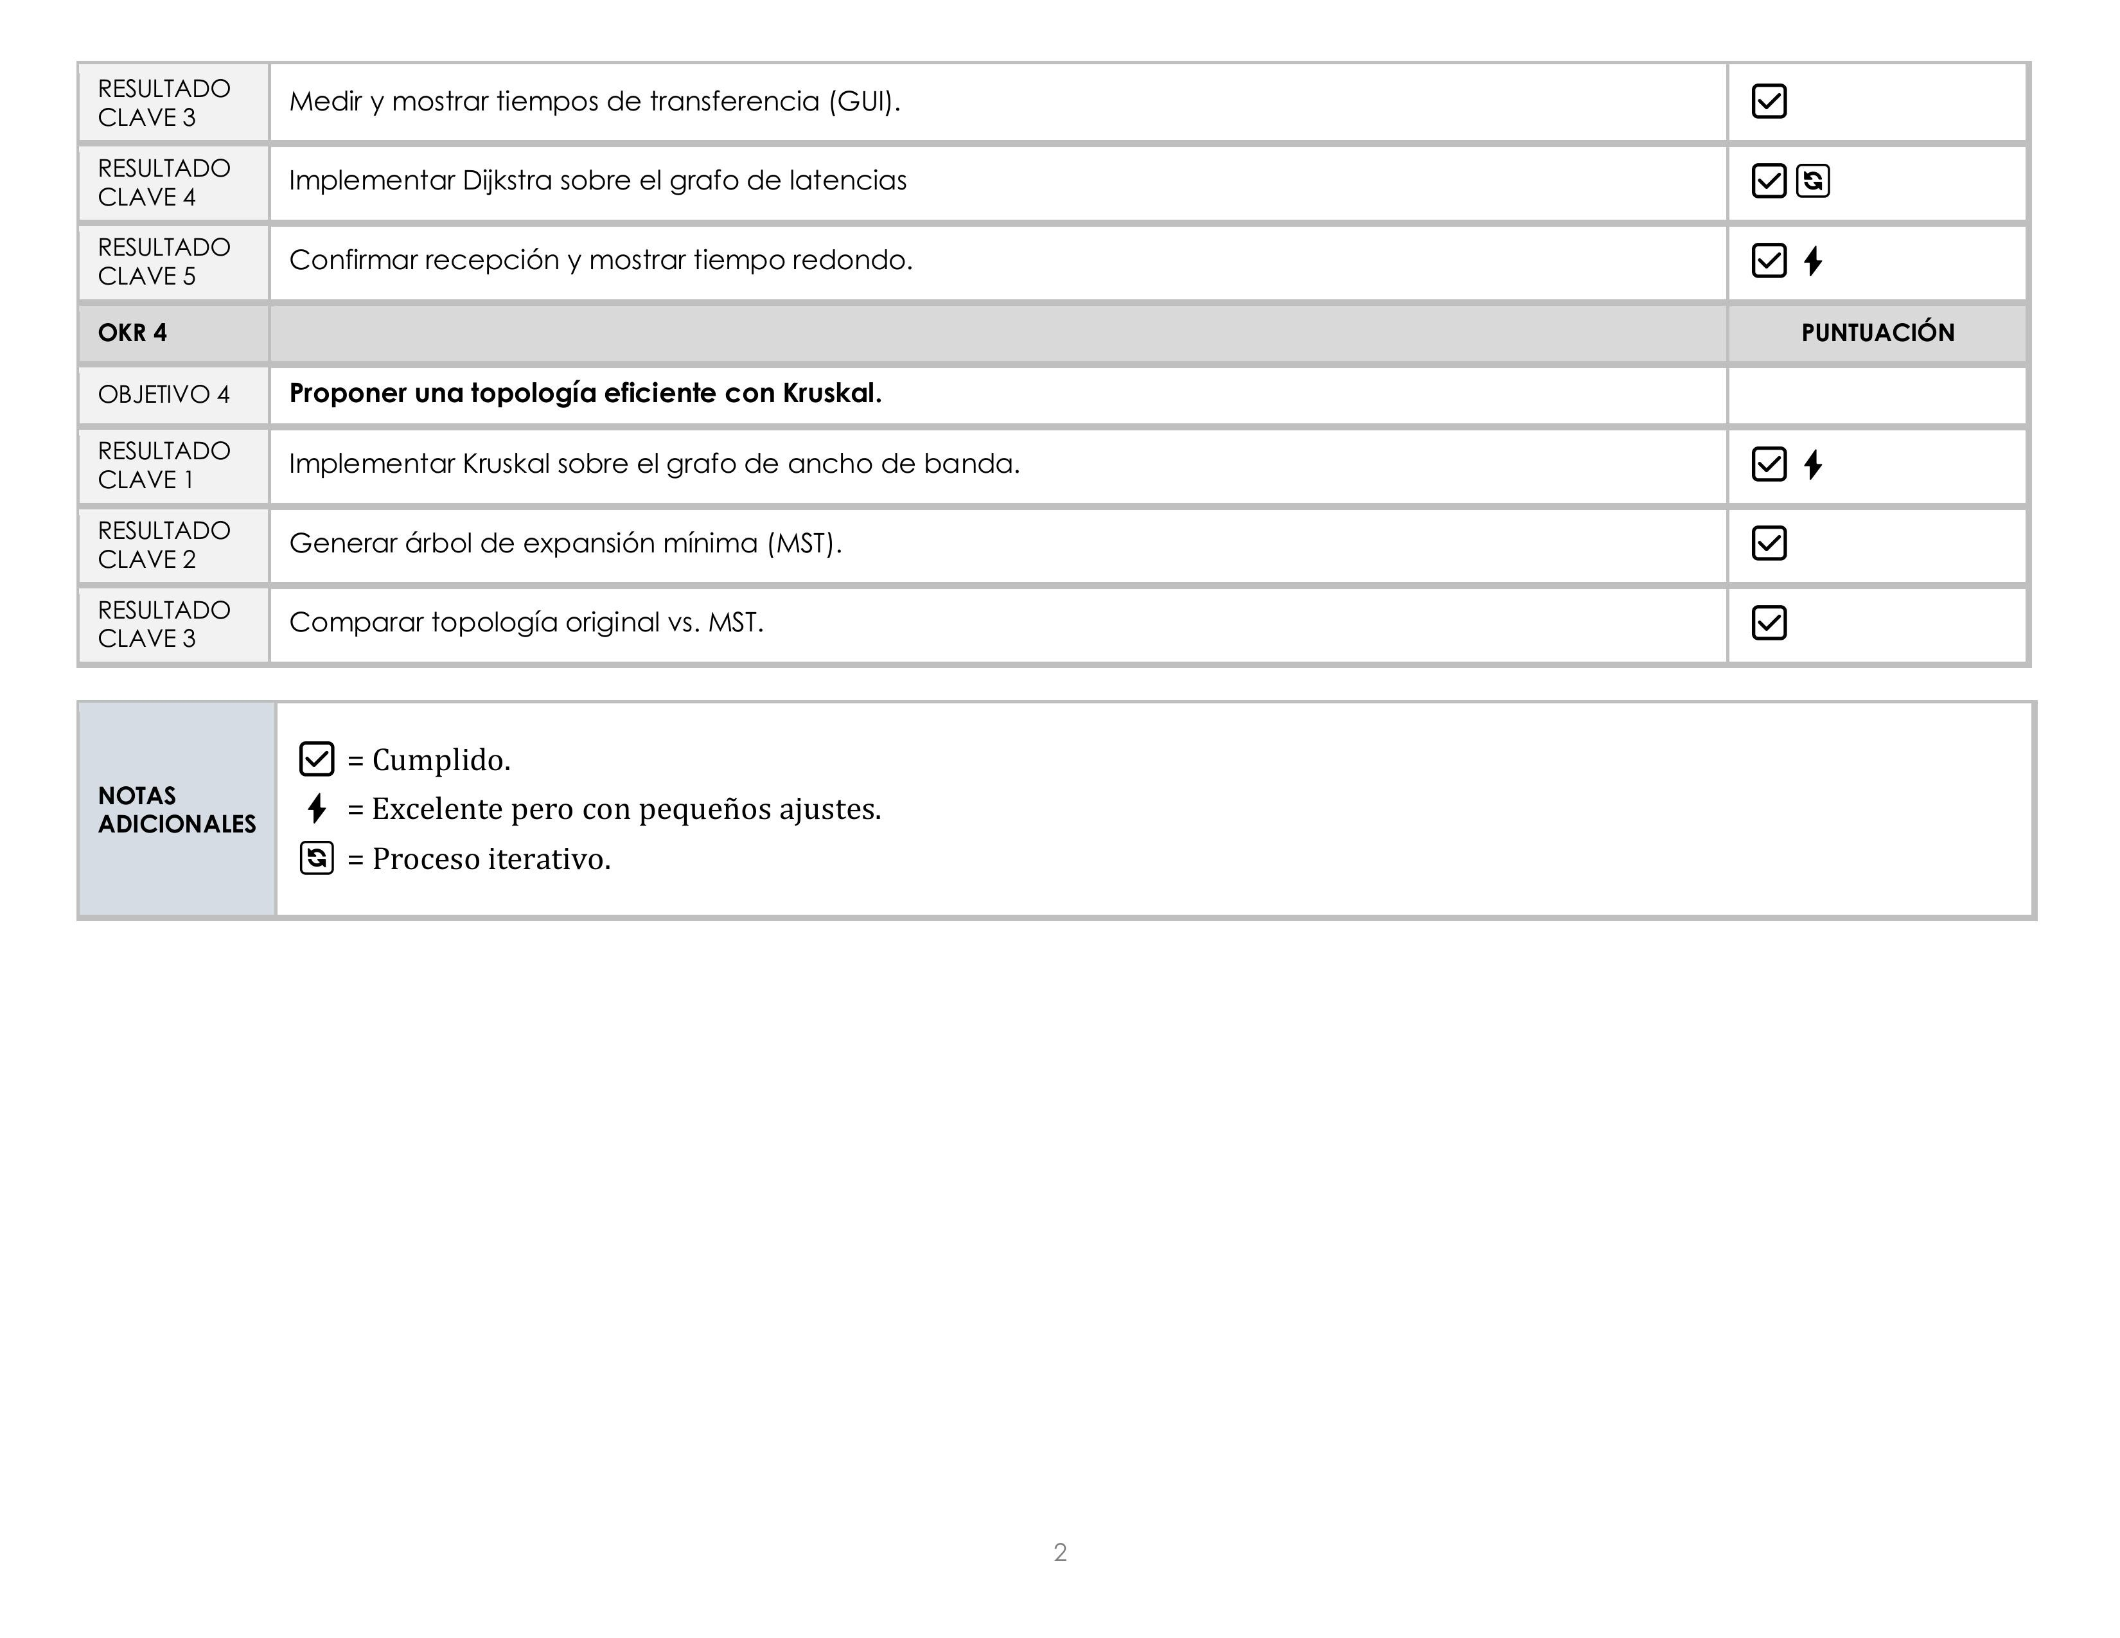
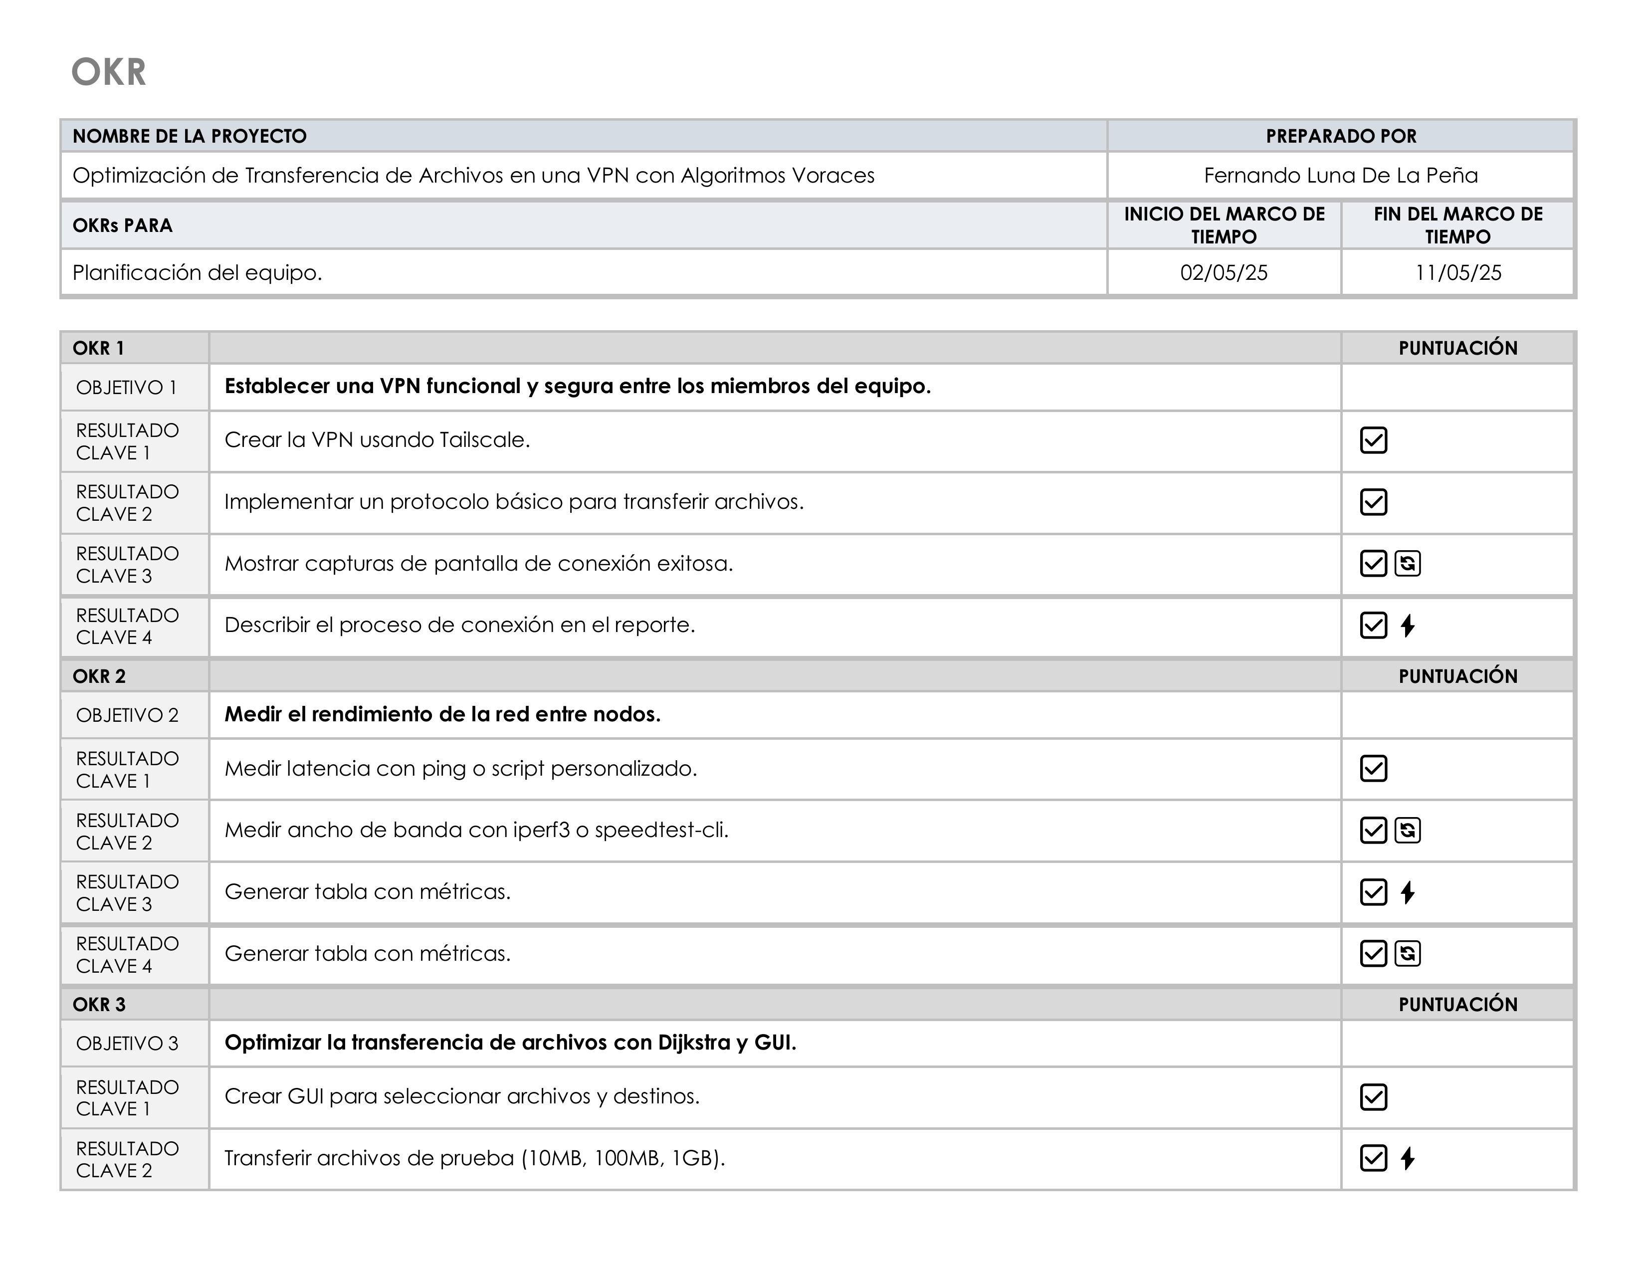
Tarea | 01-May | 02-May | 03-May | 04-May | 05-May | 06-May | 07-May | 08-May
Crear la VPN usando Tailscale
Implementar un protocolo básico para transferir archivos
Mostrar capturas de pantalla de conexión exitosa
Describir el proceso de conexión en el reporte
Medir latencia con ping o script personalizado
Medir ancho de banda con iperf3 o speedtest-cli
Generar tabla con métricas (latencia)
Generar tabla con métricas (ancho de banda)
Crear GUI para seleccionar archivos y destinos
Transferir archivos de prueba (10MB, 100MB, 1GB)
Medir y mostrar tiempos de transferencia (GUI)
Implementar Dijkstra sobre grafo de latencias
Confirmar recepción y mostrar tiempo redondo
Implementar Kruskal sobre grafo de ancho de banda
Generar árbol de expansión mínima (MST)
Comparar topología original vs. MST

